2021_07_data
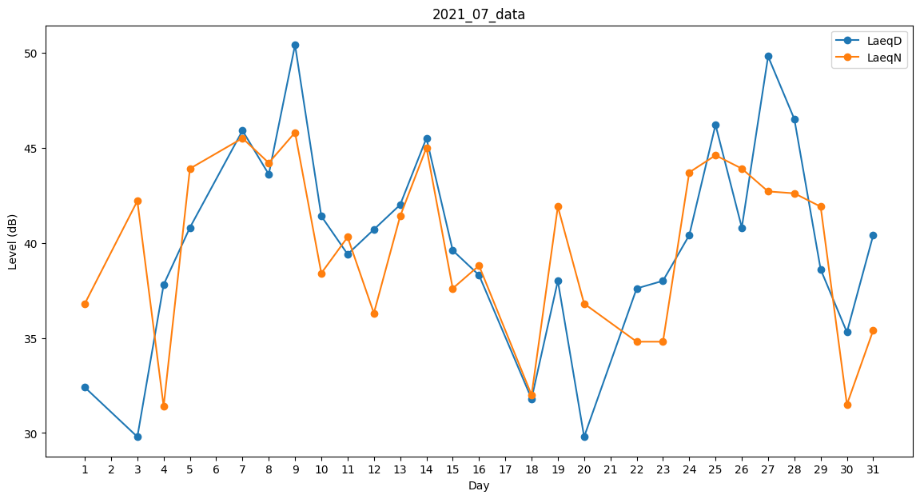
Day | LaeqD | LaeqN
1 | 32.4 | 36.8
2 | 0 | 39.2
3 | 29.8 | 42.2
4 | 37.8 | 31.4
5 | 40.8 | 43.9
6 | 34.6 | 0
7 | 45.9 | 45.5
8 | 43.6 | 44.2
9 | 50.4 | 45.8
10 | 41.4 | 38.4
11 | 39.4 | 40.3
12 | 40.7 | 36.3
13 | 42 | 41.4
14 | 45.5 | 45
15 | 39.6 | 37.6
16 | 38.3 | 38.8
17 | 0 | 36.9
18 | 31.8 | 32
19 | 38 | 41.9
20 | 29.8 | 36.8
21 | 0 | 36.4
22 | 37.6 | 34.8
23 | 38 | 34.8
24 | 40.4 | 43.7
25 | 46.2 | 44.6
26 | 40.8 | 43.9
27 | 49.8 | 42.7
28 | 46.5 | 42.6
29 | 38.6 | 41.9
30 | 35.3 | 31.5
31 | 40.4 | 35.4

